Bénin
 | Bénin - COURBE DES TAUX 20/01/2025

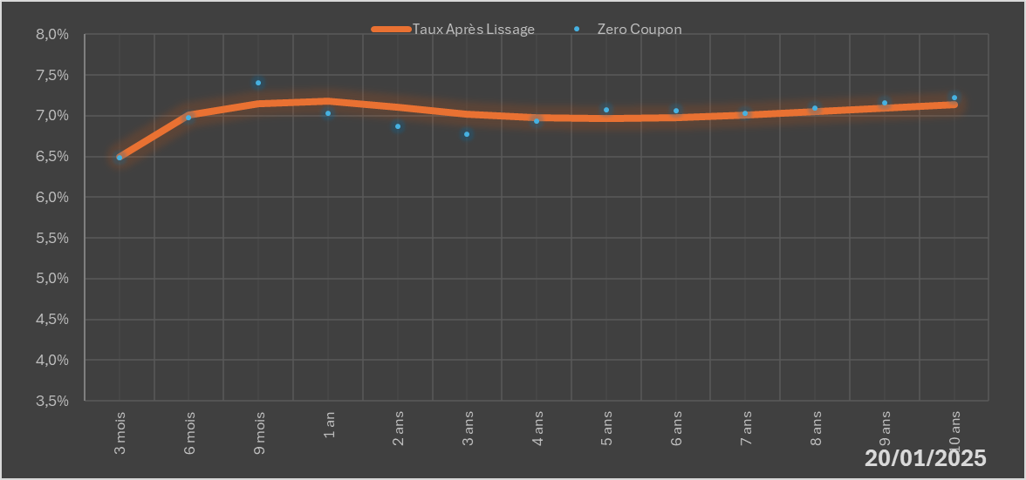
 |  | Maturité | Zero Coupon | Taux Après Lissage
 |  | 3 mois | 6.4872% | 6.4987%
 |  | 6 mois | 6.9813% | 7.0069%
 |  | 9 mois | 7.4058% | 7.1473%
 |  | 1 an | 7.0336% | 7.1810%
 |  | 2 ans | 6.8693% | 7.1059%
 |  | 3 ans | 6.7788% | 7.0187%
 |  | 4 ans | 6.9320% | 6.9733%
 |  | 5 ans | 7.0738% | 6.9632%
 |  | 6 ans | 7.0611% | 6.9776%
 |  | 7 ans | 7.0349% | 7.0075%
 |  | 8 ans | 7.0960% | 7.0464%
 |  | 9 ans | 7.1587% | 7.0897%
 |  | 10 ans | 7.2232% | 7.1346%

2025-01-20
oui

Bénin

